상품제안서
레빗 윈디 미니에어(MINIAIR) 미니 핸디 선풍기 C타입 | 상품코드: F23917

 |  |  |  |  |  |  | 02-412-0044 | www.easy1.co.kr
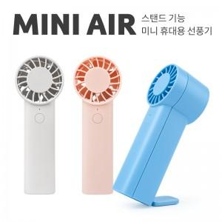

【상세/제작정보】 | 시원한 바람, 가벼운 무게

【인쇄/포장옵션】 | 풀칼라 / 포장지포장

【공급단가】 | 수량 | 50~ | 100~ | 300~ | 500~ | 1,000~
*VAT별도 | 화이트 | 5,450원 | 5,360원 | 5,230원 | 5,100원 | 5,010원
 | 블루 | 5,450원 | 5,360원 | 5,230원 | 5,100원 | 5,010원
 | 핑크 | 5,450원 | 5,360원 | 5,230원 | 5,100원 | 5,010원

【상품 URL】 | http://www.easy1.co.kr/src/goods_detail.php?gdno=23917

